技能検定用素材注文書
 | 技能検定用素材価格表・注文書 |  |  | 注文日 | 年 月 日
株式会社テクノスタッフ 大阪府高槻市三島江2-6-2 TEL：072-648-4720 FAX：072-648-4721
ウェブサイト http://www.tekunostaff.jp Eメール info@tekunostaff.jp |  |  |  |  |  | ※価格はすべて消費税抜きです
品名 |  | 形状 | No | 単価（円） | 数量 | 金額（円）
機械検査用測定モデル：日本人 1級・2級・3級・ 外国人実習生 随時2級・随時3級・基礎級共通 |  |  | 1 | 29,800 |  | 0
 |  |  | 2 | 28,000 |  | 0
機械検査用測定モデル 日本人 1級用 |  |  | 3 | 26,000 |  | 0
機械検査用測定モデル 1級用・2級用・歯厚測定用 |  | （日本人・実習生共通）歯研ギア歯数20 | 4 | 15,500 |  | 0
機械検査用測定モデル 1級用・2級用・歯厚測定用 |  | （日本人・実習生共通）歯研ギア歯数24 | 5 | 17,500 |  | 0
機械検査用測定モデル 1級用・2級用・歯厚測定用 |  | （日本人・実習生共通）歯研ギア歯数25 | 6 | 18,000 |  | 0
機械検査用測定モデル 1級用・2級用・歯厚測定用 |  | （日本人・実習生共通）歯研ギア歯数30 | 7 | 22,000 |  | 0
仕上基礎級 外国人実習生 （機械組立・治工具仕上・金型仕上共通） | 部品A |  | 8 | 2,600 |  | 0
 | 部品B |  | 9 | 1,800 |  | 0
 | ボルト2 本セット | M8×30 | 10 | 100 |  | 0
機械組立 日本人 外国人実習生 共通2級・随時2級・随時3級 共通 | ロッド |  | 11 | 1,100 |  | 0
 | ふた |  | 12 | 2,500 |  | 0
 | だい |  | 13 | 2,300 |  | 0
 | ボルト4 本セット | M8×20 | 14 | 80 |  | 0
溶接技能評価試験練習用材料 | N-2F・SN-２F 手溶接・半自動溶接下、立、横向共通 | 手溶接用t9×50×150＝2枚（練習用安価品） | 15 | 1,500 |  | 0
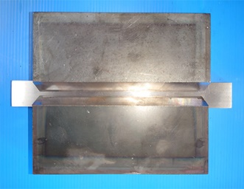
 |  | 半自動用t9×50×200＝2枚（練習用安価品） | 16 | 1,600 |  | 0
 |  | 手溶接用t9×125×150＝2枚（本番寸法品） | 17 | 1,850 |  | 0
 |  | 半自動用t9×125×200＝2枚（本番寸法品） | 18 | 1,950 |  | 0
 | A-2F・SA-2F手溶接 ・半自動下、立、横向共通（裏当金含） | 手溶接用t9×50×150＝2枚（練習用安価品） | 19 | 1,800 |  | 0
 |  | 半自動用t9×50×200＝2枚（練習用安価品） | 20 | 1,900 |  | 0
 |  | 手溶接用t9×125×150＝2枚（本番寸法品） | 21 | 2,100 |  | 0
 |  | 半自動用t9×125×200＝2枚（本番寸法品） | 22 | 2,200 |  | 0
開先V加工あり | N-3F・SN-3F手溶接・半自動溶接下、立、横向共通 | 手溶接用t19×50×150＝2枚（練習用安価品） | 23 | 2,900 |  | 0
半自動溶接用寸法図 |  | 半自動用t19×50×200＝2枚（練習用安価品） | 24 | 3,200 |  | 0
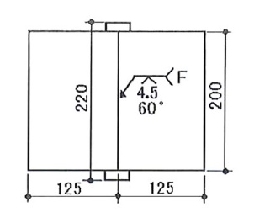
 |  | 手溶接用t19×125×150＝2枚（本番寸法品） | 25 | 3,350 |  | 0
 |  | 半自動用t19×125×200＝2枚（本番寸法品） | 26 | 3,500 |  | 0
 | A-2F・SA-2F手溶接 ・半自動下、立、横向共通（裏当金含） | 手溶接用t19×50×150＝2枚（練習用安価品） | 27 | 3,350 |  | 0
 |  | 半自動用t19×50×200＝2枚（練習用安価品） | 28 | 3,500 |  | 0
 |  | 手溶接用t19×125×150＝2枚（本番寸法品） | 29 | 3,750 |  | 0
 |  | 半自動用t19×125×200＝2枚（本番寸法品） | 30 | 3,850 |  | 0

会社名 | 住 所 | 〒 |  |  | 合計金額(円) | 0

部署名 | 担当者名 |  | 電 話
希望納期 | 携帯電話 |  | FAX

備考：ご注文はできるだけメール添付でお願いします。商品納入時に送料を含めた請求書を同梱いたしますので請求日後30日以内に銀行振込にてお支払いをお願いいたします。
＜領収書の発行について＞銀行振込の場合、金融機関から発行された「振込証明書(受領書)」をもって領収書に代えさせていただきます。

